Testcase_KH
CASE | CHỨC NĂNG | DỮ LIỆU MẪU | KẾT QUẢ MONG ĐỢI | TÌNH TRẠNG | HÌNH ẢNH
1 | Đăng nhập
1.1 | Để trống |  | Hiển thị thông báo: Không được để trống | Hoàn thành | 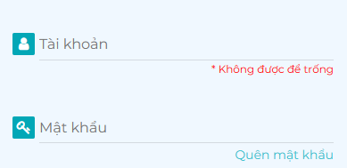
1.2 | Tên tài khoản sai Mật khẩu sai | Tên tài khoản: nthuan32 Mật khẩu: 12345 | Hiển thị thông báo: Tài khoản không tồn tại | Hoàn thành
1.3 | Tên tài khoản sai Mật khẩu đúng | Tên tài khoản: nthuan32 Mật khẩu: 123456 | Hiển thị thông báo: Tài khoản không tồn tại | Hoàn thành
1.4 | Tên tài khoản đúng Mật khẩu sai | Tên tài khoản: nthuan31 Mật khẩu: 12345 | Hiển thị thông báo: Mật khẩu không chính xác | Hoàn thành
1.5 | Tên tài khoản đúng Mật khẩu đúng | Tên tài khoản: nthuan31 Mật khẩu: 123456 | Đăng nhập thành công | Hoàn thành | Hiển thị giao diện của trang Web
1.6 | Giao diện | Thiết kế | Đúng bản thiết kế | Hoàn thành
2 | Đăng ký
2.1 | Để trống |  | Hiển thị thông báo: Không được để trống | Hoàn thành
2.2 | Email bị trùng với email đã được đăng ký trước đó | nthuan31@gmail.com | Hiển thị thông báo: Địa chỉ email này hiện đã được sử dụng | Hoàn thành
2.3 | Nhập email sai định dạng | minh@gmail | Hiển thị thông báo: Địa chỉ email không hợp lệ | Hoàn thành
2.4 | Nhập số điện thoại sai định dạng | 0123 | Hiển thị thông báo: Số điện thoại phải có 10 số | Hoàn thành
2.5 | Giao diện | Thiết kế | Đúng bản thiết kế | Hoàn thành
3 | Chỉnh sửa thông tin cá nhân
3.1 | Sửa thành trống bất kỳ trường nào |  | Hiển thị thông báo: Không được để trống | Hoàn thành
3.2 | Sửa dữ liệu cần sửa |  | Cập nhật thông tin cá nhân thành công | Hoàn thành
3.3 | Sửa số điện thoại sai định dạng | 01234567892 | Hiển thị thông báo: Số điện thoại phải có 10 số | Hoàn thành
3.4 | Sửa email sai định dạng | nthuan31@gmail | Hiển thị thông báo: Địa chỉ email không hợp lệ | Hoàn thành
3.5 | Sửa CMND sai định dạng | 0123456789 | Hiển thị thông báo: Cmnd/Cccd phải có 9 hoặc 12 số | Hoàn thành
3.6 | Giao diện | Thiết kế | Đúng bản thiết kế | Hoàn thành
4 | Đổi mật khẩu
4.1 | Để trống |  | Hiển thị thông báo: Không được để trống | Hoàn thành | 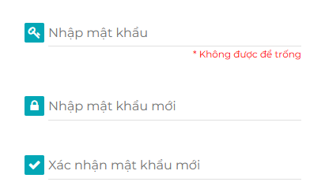
4.2 | Mật khẩu cũ sai | Mật khẩu cũ: 12345 | Hiển thị thông báo: Mật khẩu hiện tại đã nhập sai | Hoàn thành
4.3 | Mật khẩu mới và xác nhận mật khẩu không khớp | Mật khẩu mới: 1234 Xác nhận mật khẩu: 123 | Hiển thị thông báo: Xác nhận mật khẩu không khớp | Hoàn thành
4.4 | Mật khẩu mới và xác nhận mật khẩu không khớp | Mật khẩu mới: 123 Xác nhận mật khẩu: 1234 | Hiển thị thông báo: Xác nhận mật khẩu mới không khớp | Hoàn thành
4.5 | Giao diện | Thiết kế | Đúng bản thiết kế | Hoàn thành
5 | Quên mật khẩu
5.1 | Để trống |  | Hiển thị thông báo: Không được để trống | Hoàn thành
5.2 | Tên tài khoản sai | Tên tài khoản: nthuan99 | Hiển thị thông báo: Tên tài khoản không tồn tại | Hoàn thành
5.3 | Giao diện | Thiết kế | Đúng bản thiết kế | Hoàn thành
6 | Đặt lịch khám
6.1 | "Từ ngày" lớn hơn "Đến ngày" | Từ ngày: 27/10 Đến ngày: 26/10 | Hiển thị thông báo: Đến ngày không thể nhỏ hơn từ ngày | Hoàn thành
6.2 | Để trống |  | Hiển thị thông báo: Không được để trống | Hoàn thành
6.3 | Hủy lịch đã được đặt |  | Có thể đặt lại lịch đã hủy | Chưa fix
6.4 | Đặt lịch khám đã đặt |  | Không được đặt | Hoàn thành
6.5 | Giao diện | Thiết kế | Đúng bản thiết kế | Hoàn thành

Testcase_QT
TEST CASE | CHỨC NĂNG | DỮ LIỆU MẪU | KẾT QUẢ MONG ĐỢI | TÌNH TRẠNG | HÌNH ẢNH
1 | Đăng nhập
1.1 | Để trống | Để trống "Tên tài khoản" | Hiển thị thông báo: Không được để trống | Hoàn thành
1.2 | Tên tài khoản sai Mật khẩu sai | Tên tài khoản: nthuan32 Mật khẩu: 12345 | Hiển thị thông báo: Tài khoản không tồn tại | Hoàn thành
1.3 | Tên tài khoản sai Mật khẩu đúng | Tên tài khoản: nthuan32 Mật khẩu: 123456 | Hiển thị thông báo: Tài khoản không tồn tại | Hoàn thành
1.4 | Tên tài khoản đúng Mật khẩu sai | Tên tài khoản: nthuan31 Mật khẩu: 12345 | Hiển thị thông báo: Mật khẩu không chính xác | Hoàn thành
1.5 | Tên tài khoản đúng Mật khẩu đúng | Tên tài khoản: nthuan31 Mật khẩu: 123456 | Đăng nhập thành công | Hoàn thành | Hiển thị giao diện Trang chủ
1.6 | Giao diện | Thiết kế | Đúng bản thiết kế | Hoàn thành
2 | Đổi mật khẩu
2.1 | Để trống | Để trống trường "Mật khẩu hiện tại" | Hiển thị thông báo: Không được để trống | Hoàn thành
2.2 | Mật khẩu cũ sai | Mật khẩu cũ: 12345 | Hiển thị thông báo: Mật khẩu hiện tại đã nhập sai | Hoàn thành
2.3 | Mật khẩu mới và xác nhận mật khẩu không khớp | Mật khẩu mới: 1234 Xác nhận mật khẩu: 123 | Hiển thị thông báo: Xác nhận mật khẩu không khớp | Hoàn thành
2.4 | Đổi mật khẩu thành công | Mật khẩu cũ : 123 Mật khẩu mới : 123456 Xác nhận : 123456 | Hiển thị thông báo : Xử lý thành công Đăng xuất, chuyển sang màn hình đăng nhập, yêu cầu đăng nhập lại. | Hoàn thành
2.5 | Giao diện | Thiết kế | Đúng bản thiết kế | Hoàn thành
3 | Chỉnh sửa thông tin cá nhân
3.1 | Để trống | Để trống trường "Họ" | Hiển thị thông báo: Không được để trống | Hoàn thành
3.2 | Chỉnh sửa thành công |  | Cập nhật thông tin cá nhân thành công | Hoàn thành
3.3 | Sửa email sai định dạng | nthuan31@gmail | Hiển thị thông báo: Địa chỉ email không hợp lệ | Hoàn thành
3.4 | Sửa CMND sai định dạng | 0123456789 | Hiển thị thông báo: Cmnd/Cccd phải có 9 hoặc 12 số nếu nhập sai Trường hợp nhập nhiều hơn 12 kí tự, hệ thống không nhận kí tự thừa | Hoàn thành
3.5 | Tài khoản bị trùng | ngocthuan01 | Hiển thị thông báo "Tên tài khoản đã được sử dụng" | Hoàn thành
3.6 | Số điện thoại bị trùng | 0254613789 | Hiển thị thông báo: Số điện thoại hiện đã được sử dụng | Hoàn thành
3.7 | Email bị trùng | thanhnhan@gmail.com | Hiển thị thông báo: Địa chỉ email này hiện đã được sử dụng | Hoàn thành
3.8 | CMND/CCCD bị trùng | 612354789 | Hiển thị thông báo : Cmnd/Cccd này hiện đã được sử dụng | Hoàn thành
3.9 | Giao diện | Thiết kế | Đúng bản thiết kế | Hoàn thành
4 | Xem danh sách Quyền
4.1 | Hiển thị quyền để lựa chọn |  | Hiển thị được danh sách quyền | Hoàn thành
4.2 | Giao diện | Thiết kế | Đúng bản thiết kế | Hoàn thành
5 | Xem danh sách Danh mục
5.1 | Hiển thị danh sách Danh mục |  | Hiển thị được danh sách danh mục | Hoàn thành | 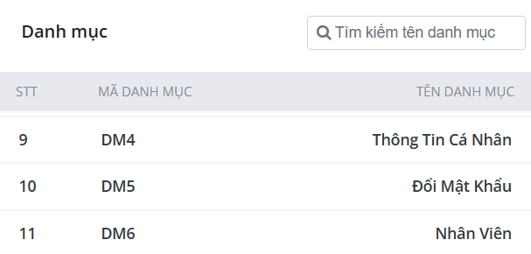
5.2 | Giao diện | Thiết kế | Đúng bản thiết kế | Hoàn thành
6 | Xem danh sách Tài khoản nhân viên
6.1 | Hiển thị danh sách Tài khoản nhân viên |  | Hiển thị được danh sách Tài khoản nhân viên | Hoàn thành | 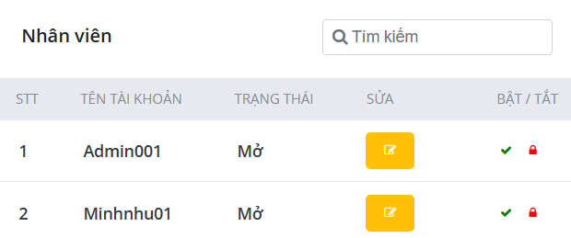
6.2 | Giao diện | Thiết kế | Đúng bản thiết kế | Hoàn thành
7 | Thêm thông tin nhân viên mới
7.1 | Để trống | Để trống trường "Tài khoản" | Hiển thị thông báo: Không được để trống | Hoàn thành
7.2 | Nhập sai định dạng CMND | 0123456789 | Hiển thị thông báo: Cmnd/Cccd phải có 9 hoặc 12 số nếu nhập sai Trường hợp nhập nhiều hơn 12 kí tự, hệ thống không nhận kí tự thừa | Hoàn thành
7.3 | Nhập sai định dạng số điện thoại | 0123 | Hiển thị thông báo : Số điện thoại phải có 10 số Trường hợp nhập nhiều hơn 10 số hệ thống không nhận kí tự thừa | Hoàn thành
7.4 | Nhập sai định dạng email | nthuan31@gmail | Hiển thị thông báo: Địa chỉ email không hợp lệ | Hoàn thành
7.5 | Tài khoản bị trùng | ngocthuan01 | Hiển thị thông báo "Tên tài khoản đã được sử dụng" | Hoàn thành
7.6 | Số điện thoại bị trùng | 0254613789 | Hiển thị thông báo: Số điện thoại hiện đã được sử dụng | Hoàn thành
7.7 | Email bị trùng | thanhnhan@gmail.com | Hiển thị thông báo: Địa chỉ email này hiện đã được sử dụng | Hoàn thành
7.8 | CMND/CCCD bị trùng | 612354789 | Hiển thị thông báo : Cmnd/Cccd này hiện đã được sử dụng | Hoàn thành
7.9 | Thêm thành công |  | Hiển thị thông báo thành công, cập nhật nhân viên mới | Hoàn thành | 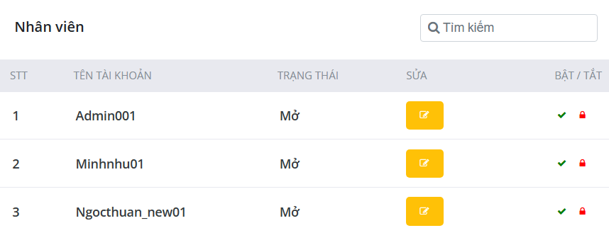
7.10 | Giao diện | Thiết kế |  | Hoàn thành
8 | Chỉnh sửa thông tin nhân viên
8.1 | Để trống | Để trống trường "Họ" | Hiển thị thông báo: Không được để trống | Hoàn thành
8.2 | Chỉnh sửa thành công | Giới tính : Nam sang nữ | Hiển thị thông báo xử lý thành công | Hoàn thành
8.3 | Sửa số điện thoại sai định dạng | 0123 | Hiển thị thông báo : Số điện thoại phải có 10 số Trường hợp nhập nhiều hơn 10 số hệ thống không nhận kí tự thừa | Hoàn thành
8.4 | Sửa email sai định dạng | nthuan31@gmail | Hiển thị thông báo: Địa chỉ email không hợp lệ | Hoàn thành
8.5 | Sửa CMND sai định dạng | 0123456789 | Hiển thị thông báo: Cmnd/Cccd phải có 9 hoặc 12 số nếu nhập sai Trường hợp nhập nhiều hơn 12 kí tự, hệ thống không nhận kí tự thừa | Hoàn thành
8.6 | Tài khoản bị trùng | ngocthuan01 | Hiển thị thông báo "Tên tài khoản đã được sử dụng" | Hoàn thành
8.7 | Số điện thoại bị trùng | 0254613789 | Hiển thị thông báo: Số điện thoại hiện đã được sử dụng | Hoàn thành
8.8 | Email bị trùng | thanhnhan@gmail.com | Hiển thị thông báo: Địa chỉ email này hiện đã được sử dụng | Hoàn thành
8.9 | CMND/CCCD bị trùng | 612354789 | Hiển thị thông báo : Cmnd/Cccd này hiện đã được sử dụng | Hoàn thành
8.10 | Giao diện | Thiết kế | Đúng bản thiết kế | Hoàn thành
9 | Xem danh sách Khách hàng
9.1 | Hiển thị danh sách Khách hàng |  | Hiển thị được danh sách Khách hàng | Hoàn thành | 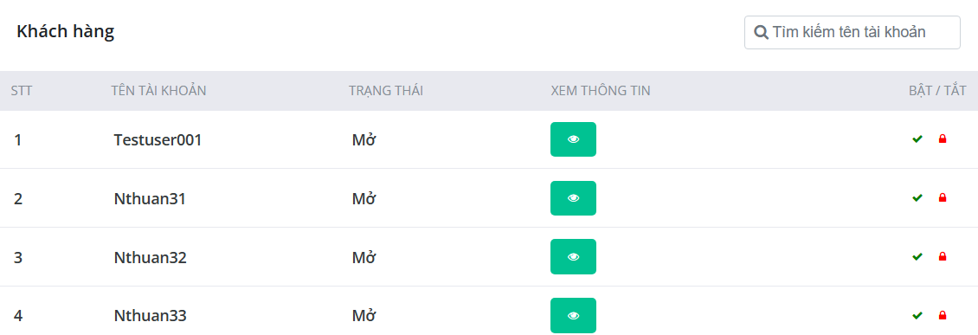
9.2 | Giao diện | Thiết kế | Đúng bản thiết kế | Hoàn thành
10 | Xem Thông tin khách hàng
10.1 | Hiển thị Thông tin khách hàng |  | Hiển thị được Thông tin khách hàng | Hoàn thành | 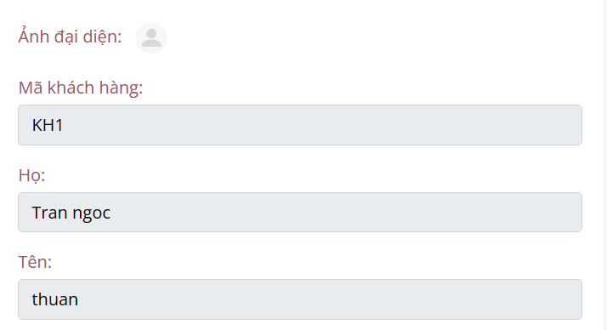
10.2 | Giao diện | Thiết kế | Đúng bản thiết kế | Hoàn thành
11 | Xem danh sách Chuyên khoa
11.1 | Hiển thị danh sách Chuyên khoa |  | Hiển thị được danh sách Chuyên khoa | Hoàn thành | 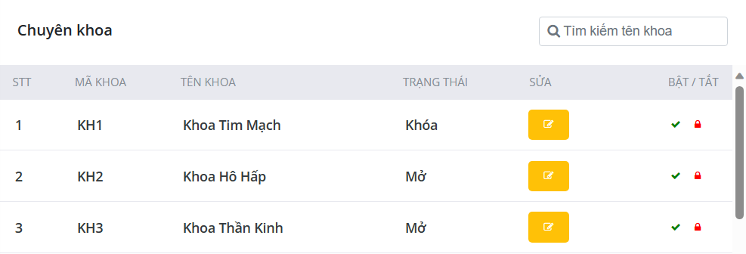
11.2 | Giao diện | Thiết kế | Đúng bản thiết kế | Hoàn thành
12 | Thêm chuyên khoa mới
12.1 | Để trống | Để trống "Tên chuyên khoa" | Hiển thị thông báo: Không được để trống | Hoàn thành
12.2 | Thêm chuyên khoa thành công | Khoa Thần Kinh | Hiển thị thông báo thành công Cập nhật chuyên khoa vào hệ thống | Hoàn thành
12.3 | Giao diện | Thiết kế | Đúng bản thiết kế | Hoàn thành
13 | Chỉnh sửa thông tin chuyên khoa
13.1 | Để trống | Để trống "Tên chuyên khoa" | Hiển thị thông báo: Không được để trống | Hoàn thành
13.2 | Chỉnh sửa thành công |  | Hiển thị thông báo : Thông tin khoa đã được cập nhật Cập nhật dữ liệu mới vào hệ thống | Hoàn thành
13.3 | Giao diện | Thiết kế | Đúng bản thiết kế | Hoàn thành
14 | Xem danh sách Bác sĩ
14.1 | Hiển thị danh sách Bác sĩ |  | Hiển thị được danh sách Bác sĩ | Hoàn thành | 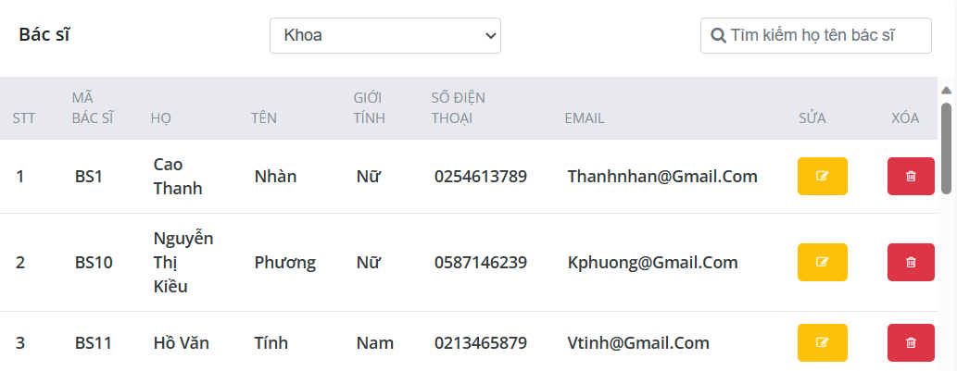
14.2 | Giao diện | Thiết kế | Đúng bản thiết kế | Hoàn thành
15 | Thêm bác sĩ mới
15.1 | Để trống | Để trống trường "Họ" | Hiển thị thông báo: Không được để trống | Hoàn thành
15.2 | Nhập sai định dạng CMND | 0123456789 | Hiển thị thông báo: Cmnd/Cccd phải có 9 hoặc 12 số nếu nhập sai Trường hợp nhập nhiều hơn 12 kí tự, hệ thống không nhận kí tự thừa | Hoàn thành
15.3 | Nhập sai định dạng số điện thoại | 0123 | Hiển thị thông báo : Số điện thoại phải có 10 số Trường hợp nhập nhiều hơn 10 số hệ thống không nhận kí tự thừa | Hoàn thành
15.4 | Nhập sai định dạng email | nthuan31@gmail | Hiển thị thông báo: Địa chỉ email không hợp lệ | Hoàn thành
15.5 | Số điện thoại bị trùng | 0254613789 | Hiển thị thông báo: Số điện thoại hiện đã được sử dụng | Hoàn thành
15.6 | Email bị trùng | thanhnhan@gmail.com | Hiển thị thông báo: Địa chỉ email này hiện đã được sử dụng | Hoàn thành
15.7 | CMND/CCCD bị trùng | 612354789 | Hiển thị thông báo : Cmnd/Cccd này hiện đã được sử dụng | Hoàn thành
15.8 | Thêm thành công |  | Hiển thị thông báo : Bác sĩ mới đã được thêm | Hoàn thành
15.9 | Giao diện | Thiết kế | Đúng bản thiết kế | Hoàn thành
16 | Chỉnh sửa thông tin bác sĩ
16.1 | Để trống | Để trống trường "Họ" | Hiển thị thông báo: Không được để trống | Hoàn thành
16.2 | Nhập sai định dạng CMND | 0123456789 | Hiển thị thông báo: Cmnd/Cccd phải có 9 hoặc 12 số nếu nhập sai Trường hợp nhập nhiều hơn 12 kí tự, hệ thống không nhận kí tự thừa | Hoàn thành
16.3 | Nhập sai định dạng số điện thoại | 0123 | Hiển thị thông báo : Số điện thoại phải có 10 số Trường hợp nhập nhiều hơn 10 số hệ thống không nhận kí tự thừa | Hoàn thành
16.4 | Nhập sai định dạng email | nthuan31@gmail | Hiển thị thông báo: Địa chỉ email không hợp lệ | Hoàn thành
16.5 | Số điện thoại bị trùng | 0254613789 | Hiển thị thông báo: Số điện thoại hiện đã được sử dụng | Hoàn thành
16.6 | Email bị trùng | thanhnhan@gmail.com | Hiển thị thông báo: Địa chỉ email này hiện đã được sử dụng | Hoàn thành
16.7 | CMND/CCCD bị trùng | 612354789 | Hiển thị thông báo : Cmnd/Cccd này hiện đã được sử dụng | Hoàn thành
16.8 | Thêm thành công |  | Hiển thị thông báo : Bác sĩ mới đã được thêm | Hoàn thành
16.9 | Giao diện |  | Đúng bản thiết kế | Hoàn thành
17 | Xóa bác sĩ
17.1 | Xóa bác sĩ thành công |  | Hiển thị dialog xác nhận xóa. Nếu người dùng xác nhận, hiển thị thông báo xóa thành công. | Hoàn thành | 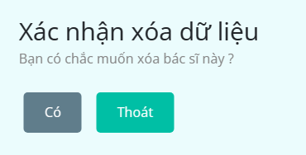
17.2 | Xóa bác sĩ đang có lịch khám |  | Hiển thị thông báo "Bác sĩ đã có lịch hẹn"
17.3 | Giao diện |  | Đúng bản thiết kế | Hoàn thành
18 | Xem danh sách Gói khám bệnh
18.1 | Hiển thị danh sách Gói khám bệnh |  | Hiển thị được danh sách Gói khám bệnh | Hoàn thành | 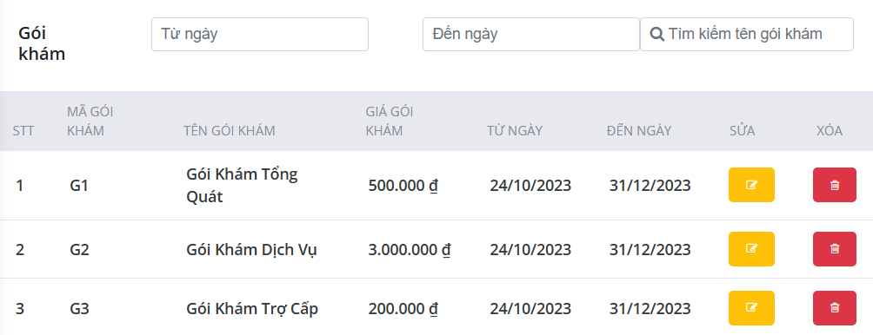
18.2 | Giao diện | Thiết kế | Đúng bản thiết kế | Hoàn thành
19 | Thêm gói khám bệnh mới
19.1 | Để trống | Để trống "Tên gói khám" | Hiển thị thông báo: Không được để trống | Hoàn thành
19.2 | Ngày đến hạn sớm hơn ngày áp dụng | Ngày áp dụng: 27/12/2023 Ngày đến hạn: 12/12/2023 | Hiển thị thông báo: Ngày đến hạn không thể nhỏ hơn ngày áp dụng | Hoàn thành
19.3 | Ngày áp dụng sớm hơn ngày hiện tại | Ngày áp dụng: 27/09/2023 | Hiển thị thông báo: Ngày áp dụng không thể nhỏ hơn ngày hiện tại | Hoàn thành
19.4 | Ngày đến hạn sớm hơn ngày hiện tại | Ngày áp dụng : 27/10/2023 | Hiển thị thông báo: Ngày đến hạn không thể nhỏ hơn ngày hiện tại | Hoàn thành
19.5 | Giá gói khám bằng 0 | 0 | Hiển thị thông báo: Giá gói phải lớn hơn 0 | Hoàn thành
19.6 | Thêm gói khám thành công |  | Hiển thị thông báo : Thông tin gói khám mới đã được thêm
19.7 | Giao diện | Thiết kế | Đúng bản thiết kế | Hoàn thành
20 | Chỉnh sửa gói khám bệnh
20.1 | Để trống | Để trống "Tên gói khám" | Hiển thị thông báo: Không được để trống | Hoàn thành
20.2 | Chỉnh sửa thành công |  | Hiển thị thông báo : Thông tin gói khám đã được cập nhật | Hoàn thành
20.3 | Ngày đến hạn sớm hơn ngày áp dụng | Ngày áp dụng: 27/12/2023 Ngày đến hạn: 12/12/2023 | Hiển thị thông báo: Ngày đến hạn không thể nhỏ hơn ngày áp dụng | Hoàn thành
20.4 | Ngày áp dụng sớm hơn ngày hiện tại | Ngày áp dụng: 27/09/2023 | Hiển thị thông báo: Ngày áp dụng không thể nhỏ hơn ngày hiện tại | Hoàn thành
20.5 | Ngày đến hạn sớm hơn ngày hiện tại | Ngày áp dụng : 27/10/2023 | Hiển thị thông báo: Ngày đến hạn không thể nhỏ hơn ngày hiện tại | Hoàn thành
20.6 | Giao diện |  | Đúng bản thiết kế | Hoàn thành
21 | Xóa gói khám bệnh
21.1 | Xóa gói khám bệnh đang có lịch đặt |  | Nếu người dùng xác nhận, hiển thị thông báo xóa thành công. | Hoàn thành
21.2 | Xóa gói khám bệnh thành công |  | Hiển thị thông báo "Thông tin gói khám đã được xóa" | Hoàn thành
21.3 | Giao diện |  | Đúng bản thiết kế | Hoàn thành
22 | Xem danh sách Nhóm bệnh
22.1 | Hiển thị danh sách Nhóm bệnh |  | Hiển thị được danh sách Nhóm bệnh | Hoàn thành | 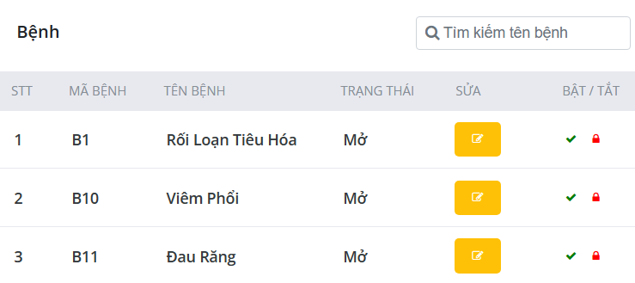
22.2 | Giao diện | Thiết kế | Đúng bản thiết kế | Hoàn thành
23 | Thêm nhóm bệnh mới
23.1 | Để trống | Để trống "Tên bệnh" | Hiển thị thông báo "Không được để trống" | Hoàn thành
23.2 | Thêm thành công |  | Hiển thị thông báo "Thông tin bệnh mới đã được thêm" Cập nhật bệnh mới vào hệ thống | Hoàn thành
23.3 | Giao diện | Thiết kế | Đúng bản thiết kế | Hoàn thành
24 | Chỉnh sửa thông tin nhóm bệnh
24.1 | Để trống | Để trống "Tên bệnh" | Hiển thị thông báo: Không được để trống | Hoàn thành
24.2 | Tên bệnh bị trùng | Tên cũ : Dị ứng Tên mới : Đau đầu | Hiển thị thông báo: Tên bệnh này đã bị trùng | Hoàn thành
24.3 | Chỉnh sửa thành công |  | Hiển thị thông báo "Thông tin bệnh đã được cập nhật" Cập nhật dữ liệu mới vào hệ thống | Hoàn thành
24.4 | Giao diện | Thiết kế | Đúng bản thiết kế | Hoàn thành
25 | Xem danh sách Lịch khám bệnh
25.1 | Hiển thị danh sách Lịch khám bệnh |  | Hiển thị được danh sách Lịch khám bệnh | Hoàn thành | 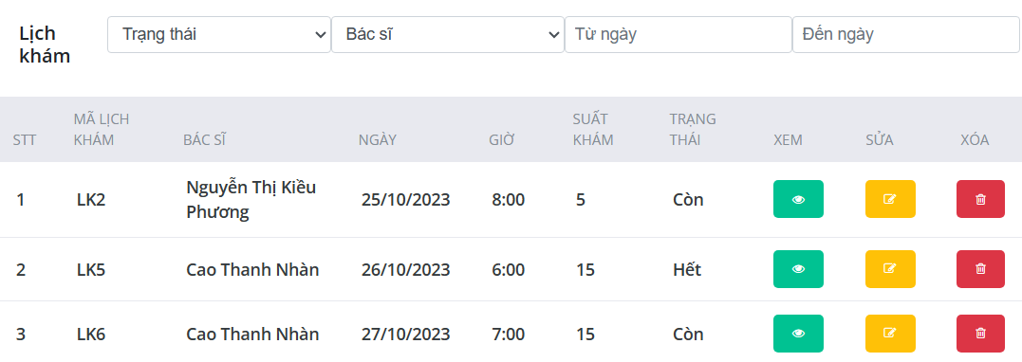
25.2 | Giao diện | Thiết kế | Đúng bản thiết kế | Hoàn thành
26 | Thêm lịch khám mới
26.1 | Để trống | Để trống địa chỉ khám | Hiển thị thông báo: Không được để trống | Hoàn thành
26.2 | Ngày khám sớm hơn ngày hiện tại | Ngày khám: 27/09/2023 | Hiển thị thông báo: Ngày khám phải lớn hơn ngày hiện tại | Hoàn thành
26.3 | Thêm lịch khám thành công |  | Hiển thị thông báo "Thông tin lịch khám | Hoàn thành
26.4 | Giao diện | Thiết kế | Đúng bản thiết kế | Hoàn thành
27 | Chỉnh sửa lịch khám
27.1 | Để trống | Để trống địa chỉ khám | Hiển thị thông báo: Không được để trống | Hoàn thành
27.2 | Cập nhật lịch khám thành công |  | Hiển thị thông báo "Thông tin lịch khám đã được cập nhật" | Hoàn thành
27.3 | Ngày khám sớm hơn ngày hiện tại | Ngày khám: 27/09/2023 | Hiển thị thông báo: Ngày khám phải lớn hơn ngày hiện tại | Hoàn thành
27.4 | Giao diện | Thiết kế | Đúng bản thiết kế | Hoàn thành
28 | Xóa lịch khám
28.1 | Xóa lịch khám đang có lượt đặt khám |  | Hiển thị thông báo "Lịch khám đa được đặt" | Hoàn thành
28.2 | Xóa lịch khám thành công |  | Hiển thị dialog xác nhận xóa Hiển thị thông báo "Lịch khám đã được xóa" | Hoàn thành | 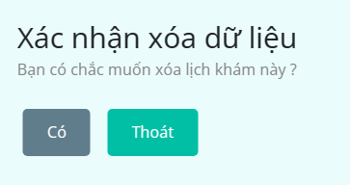
28.3 | Giao diện | Thiết kế | Đúng bản thiết kế | Hoàn thành
29 | Xem danh sách Đặt khám
29.1 | Hiển thị danh sách Đặt khám |  | Hiển thị được danh sách Đặt khám | Hoàn thành
29.2 | Giao diện | Thiết kế | Đúng bản thiết kế | Hoàn thành
30 | Xem Mô tả chi tiết triệu chứng của khách hàng
30.1 | Hiển thị Mô tả chi tiết triệu chứng của khách hàng |  | Hiển thị được Mô tả chi tiết triệu chứng của khách hàng | Hoàn thành | 
30.2 | Giao diện | Thiết kế | Đúng bản thiết kế | Hoàn thành
31 | Xem báo cáo thống kê và biểu đồ thống kê Tổng đặt khám của khách hàng
31.1 | Hiển thị báo cáo thống kê và biểu đồ thống kê Tổng đặt khám của khách hàng | Năm 2023 | Hiển thị được báo cáo thống kê và biểu đồ thống kê Tổng đặt khám của khách hàng | Hoàn thành | 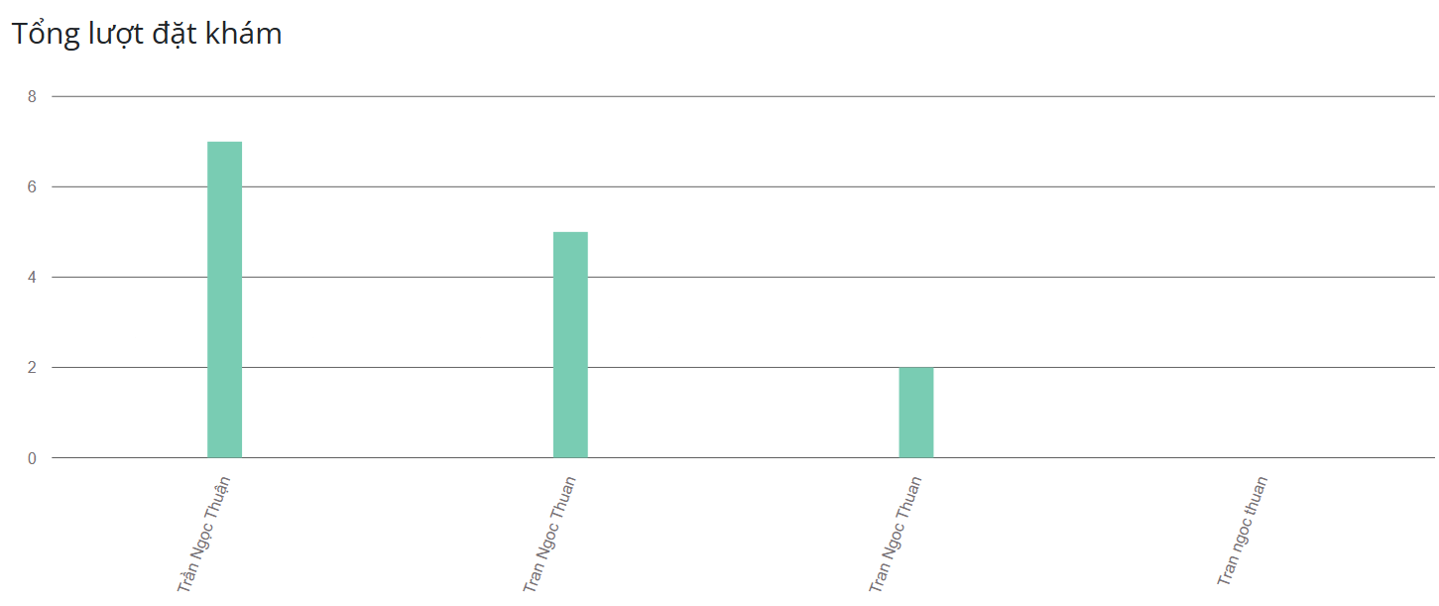
31.2 | Giao diện | Thiết kế | Đúng bản thiết kế | Hoàn thành
32 | Xem báo cáo thống kê và biểu đồ thống kê Bác sĩ được đặt khám trong một tháng
32.1 | Hiển thị báo cáo thống kê và biểu đồ thống kê Bác sĩ được đặt khám trong một tháng | Tháng 10, năm 2023 | Hiển thị được báo cáo thống kê và biểu đồ thống kê Bác sĩ được đặt khám trong một tháng | Hoàn thành | 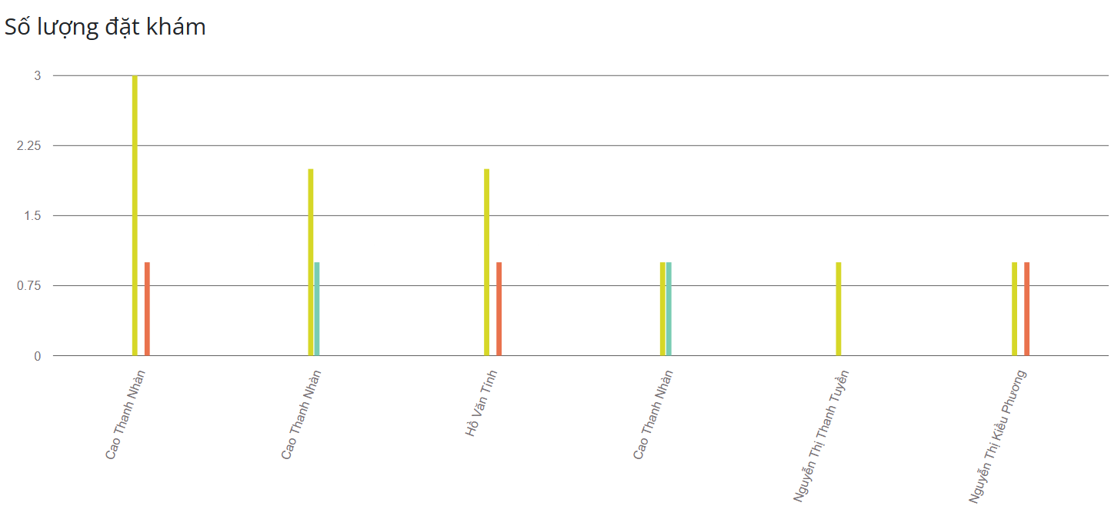
32.2 | Giao diện | Thiết kế | Đúng bản thiết kế | Hoàn thành
33 | Xem báo cáo thống kê và biểu đồ thống kê Gói khám được sử dụng trong một tháng
33.1 | Hiển thị báo cáo thống kê và biểu đồ thống kê Gói khám được sử dụng trong một tháng | Tháng 10, năm 2023 | Hiển thị được báo cáo thống kê và biểu đồ thống kê Gói khám được sử dụng trong một tháng | Hoàn thành | 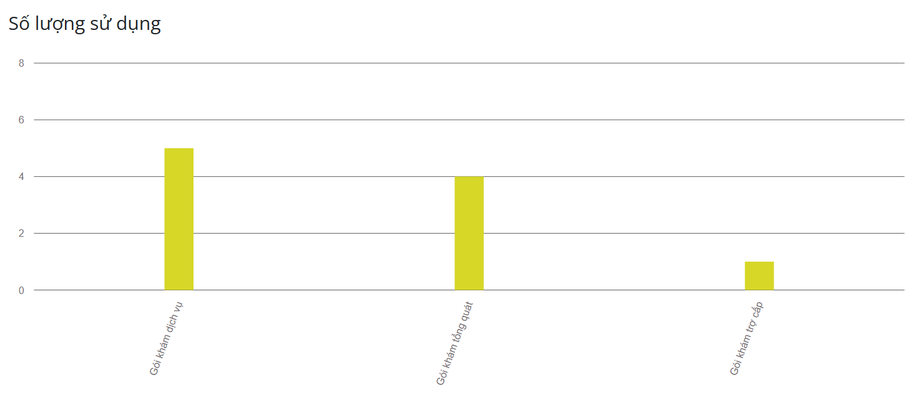
33.2 | Giao diện | Thiết kế | Đúng bản thiết kế | Hoàn thành
34 | Xem báo cáo thống kê và biểu đồ thống kê Nhóm bệnh được khám trong một tháng
34.1 | Hiển thị báo cáo thống kê và biểu đồ thống kê Nhóm bệnh được khám trong một tháng | Tháng 10, năm 2023 | Hiển thị được báo cáo thống kê và biểu đồ thống kê Nhóm bệnh được khám trong một tháng | Hoàn thành
34.2 | Giao diện | Thiết kế | Đúng bản thiết kế | Hoàn thành
35 | Xem báo cáo thống kê và biểu đồ thống kê Lượt đặt khám theo từng tháng trong năm
35.1 | Hiển thị báo cáo thống kê và biểu đồ thống kê Lượt đặt khám theo từng tháng trong năm | Năm 2023 | Hiển thị được báo cáo thống kê và biểu đồ thống kê Lượt đặt khám theo từng tháng trong năm | Hoàn thành | 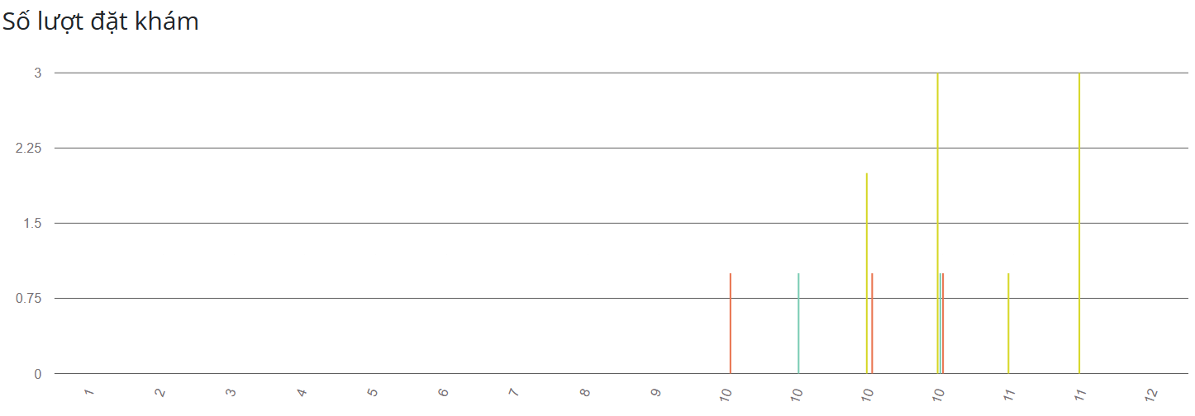
35.2 | Giao diện | Thiết kế | Đúng bản thiết kế | Hoàn thành
36 | In báo cáo thống kê
36.1 | In báo cáo dạng PDF |  | Hiển thị được báo cáo được in ra file PDF | Hoàn thành | Tạo được file báo cáo dưới dạng PDF
36.2 | Giao diện | Thiết kế | Đúng bản thiết kế | Hoàn thành

